ESCUELA
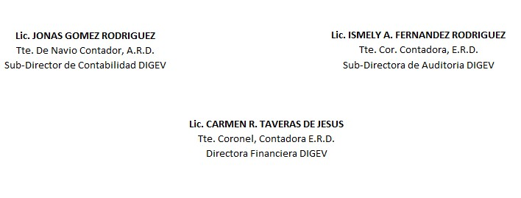
REPUBLICA DOMINICANA
Dirección General de las Escuelas Vocacionales de las FF. AA. y de la P. N.
SANTO DOMINGO ESTE.
BALANCE GENERAL
AL 31 DE ENERO 2024
VALOR EN RD$
ACTIVIDAD 007
ACTIVOS

ACTIVOS CORRIENTES
DISPONIBILIDAD CUENTA CAPTACION DIRECTA | 207,724.45
APROPIACION NO PROGRAMADA | 164,183,517.94
MODIFICACION PENDIENTE | -
TOTAL DE ACTIVOS CORRIENTES | 164,391,242.39
 | -
ACTIVOS NO CORRIENTES
EDIFICACIONES | 229,334,665.93
BIENES DE USO (ACTIVOS NO FINANCIEROS) | 133,124,545.69
TOTAL DE ACTIVOS NO CORRIENTES | 362,459,211.62
TOTAL DE ACTIVOS | 526,850,454.01

PASIVOS
PASIVOS CORRIENTES
RETENCIONES Y OTROS | 0.00
TOTAL PASIVOS CORRIENTES | 0.00

PASIVOS NO CORRIENTES
CUENTAS POR PAGAR | 0.00
TOTAL PASIVOS NO CORRIENTES | 0.00

PATRIMONIO
PRESUPUESTO INICIAL | 664,949,995.00
MODIFICACION PRESUPUESTARIA | -
PRESUPUESTOS APROBADOS | 664,949,995.00
RESULTADOS NETO DE EJERCICIO | 138,099,540.99
TOTAL DE PATRIMONIO | 526,850,454.01
TOTAL DE PASIVO Y PATRIMONIO | 526,850,454.01

